智能产品
附件3：中山市“人工智能+”创新清单——智能产品（第三批）
序号 | 所属镇街 | 产品名称 | 制造生产企业（单位） | 企业介绍 | 产品简介及特点概括 | 产品技术先进性和优势 | 产品应用场景 | 图片展示
1 | 南头镇 | TCL小蓝翼P7 Ultra新风空调 | TCL空调器（中山）有限公司 | TCL创立于1981年，前身为中国首批13家合资企业之一「TTK家庭电器(惠州)有限公司」，最初从事磁带的生产制造，到布局智能终端产品以及新能源等领域，业务范围不断拓展。TCL实业聚焦智能终端产品及服务，旨在以全品类智慧科技产品服务全球用户。 TCL空调事业部成立于1999年，总部位于中山，是一家集研发、生产及销售一体的专业制冷企业，年生产能力突破3000万套，TCL空调连续11年高质量增长，被誉为”中国空调行业增长最快品牌“。 | 新一代AI睡眠健康空调，以AI睡眠为核心，通过双循环新风、毫米波雷达、一键AI好空气，实现对用户睡眠智能感知与精准调控，保障舒适、睡眠体验。 | 一、AI睡眠 1.双循环新风系统：60m³/h大风量新风，一晚可换新12次空气；空气质量不佳时可开启内循环，保持室内空气洁净。 2.AI伏羲之眼：毫米波雷达感知技术,AI自动调节睡眠温度；AI定制专属睡眠曲线；风避人吹/风随人动。 二、AI舒适 1.一键AI好空气：AI随环境和用户习惯定制健康空气参数。 2.智柔风5.0：自动调控大风量/全域深度柔风。 三、AI语音 1.100万+指令语音自由对话。 2.萌趣表情交互。 四、AI省电 超省电AI大数据模型算法2.0，制冷制热都省电，至高省电40%。 | 1.失眠人群，睡眠障碍人群 2.室外空气质量不佳地区 3.封窗家庭 4.儿童老人/身体疗养中的人群（睡眠质量容易不好） 5.职场熬夜人群 6.抑郁焦虑人群 | 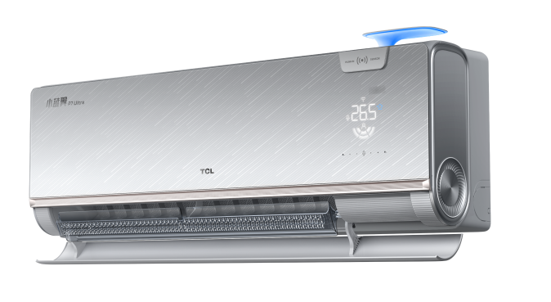
2 | 南头镇 | Q10Air系统电视 | 广东长虹电子有限公司 | 广东长虹电子有限公司成立于2003年，注册资本5亿元，是长虹集团旗下国有大型消费电子企业，总部位于中山市南头镇高科技工业园。公司以液晶平板电视、LED模组等产品研发制造为核心，定位为长虹海外业务中心，产品覆盖全球110多个国家和地区，员工规模超3000人。 公司依托长虹国家级技术中心组建研发团队，建成自动化智能生产线及工业互联网云平台，形成年产超1000万套液晶显示终端的制造能力。通过集成工业机器人、智能物流系统等技术，其智能制造项目实现全流程智能化生产，并获得ISO9001等国际认证。 | 该产品是一款搭载大模型和观影智能体、可以为用户提供情绪价值的AI智能电视， 主要特点： 1、“懂你”：结合用户使用行为及声纹识别技术，为用户打造专属私享桌面体验； 2、“陪伴”： 通过呆萌可爱的熊猫IP形象为用户提供24小时电视全场景陪伴体验； 3、“AI”：重构家电智能从“被动响应”到“主动服务”。 | 1.魔方桌面，结合长虹云帆AI大模型和情感治愈打造用户可深度参与且有温度的智能电视桌面系统，通过用户使用行为，建立用户角色画像，生成专属内容、桌面卡片及UI布局推荐。通过智能声纹识别，为用户打造专属私享桌面体验； 通过呆萌可爱的熊猫IP形象打造差异化电视产品，熊猫小白虚拟助手为用户提供24小时电视全场景陪伴体验，打造业内首款可以为用户提供情绪价值的电视。 2.观影智能体：结合AI大模型、声纹、记忆体、知识库，为用户构建影视检索、影片推荐、直播点播汇聚、问答评论于一体的观影智能体，实现搜索、观看、互动、分享完整链条，让用户的每一次观影都成为一场知识冒险，打造沉浸式观影体验。 3.长虹云帆大模型：重构家电智能从“被动响应”到“主动服务”，其包含三层框架融合框架：通用大模型、专业领域模型、交互大模型，底层通用大模型支撑基础认知能力，中层专业领域模型聚焦家电场景精准适配，顶层交互大模型优化用户体验。 | 1.智慧家居中心 2.家庭观影陪伴 | 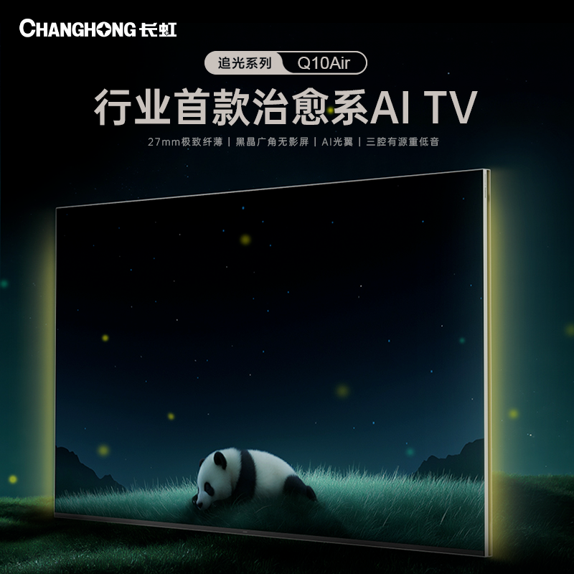
3 | 翠亨新区 | 企业级内存产品SOCAMM2 | 中山市江波龙电子有限公司 | 中山市江波龙电子有限公司（以下简称“中山江波龙”）系深圳市江波龙电子股份有限公司的全资子公司，主要从事集成电路（存储半导体产品）的设计与开发，存储器的生产、测试等业务。公司产品广泛应用于主流消费类智能移动终端（如智能手机、可穿戴设备、PC 等）、数据中心、汽车电子、物联网、安防监控、工业控制等领域，以及个人消费类存储市场。拥有行业类存储品牌FORESEE和国际高端消费类存储品牌Lexar（雷克沙）。企业获得了“国家级高新技术企业”、“广东省企业技术中心”、“广东省专精特新中小企业”、“广东省工程技术研究中心”等资质及荣誉。 | 江波龙企业级内存产品SOCAMM2为高性能计算与创新存储架构提供了全新的解决方案，尤其适合面向AI与大模型推理的高效益扩展需求。其具有突破性的能效表现，功耗仅为标准DDR5 RDIMM的1/3，在同容量下带宽提升至2.5倍，显著降低AI推理延迟。以可替换、高效益的模块化设计实现容量、功耗与弹性的平衡。 | 1、基于LPDDR5/5x颗粒和CAMM模块化设计，同时采用4-N-4 HDI超高密度互连叠层结构，极大提升了设计复杂度和孔密度，为高性能计算提供了坚实的基础。 2、去除了顶部凸出的梯形结构，进一步降低了整体高度，更适合服务器的安装环境和液体冷却系统，在仅14×90 mm的紧凑尺寸内最大可实现256GB容量，数据传输速率高达8533Mbps。 | 主要面向HPC、通用服务器、AI集群服务器、AI训练/推理、智能辅助驾驶和工业边缘网关等应用场景
4 | 板芙镇 | 国产化DDR5内存模组 | 广东佛欣科技有限公司 | 广东佛欣科技有限公司是一家深耕于半导体领域的高新技术企业，主营业务聚焦在存储领域半导体集成电路的设计、封装与测试。公司不仅在笔记本电脑、台式机电脑以及服务器电脑的DIMM模组设计与生产方面展现出卓越的专业能力，还积极投身于新一代信息技术的研发与创新，尤其在AI硬件领域取得了显著的成果。 | 企业研发生产的DDR5内存模组可应用于AI训练和大型内存数据库处理的服务器以及AI PC移动端，速率高达8000Mbps；容量可达48GB~96GB。 | 技术领先性：内存模组频率突破至 8000Mbps，采用新一代高速传输架构与精密制程工艺，适配 DDR5-8000 规格标准，处于行业性能第一梯队，实现内存带宽与数据吞吐速率的跨越式提升。 核心优势： 极致性能：8000Mbps 高频特性使数据传输延迟降低 30% 以上，大幅提升多任务处理、大型软件运行及高负载场景下的响应速度，满足专业设计、服务器运算、高端电竞等高性能需求； | 1.AI训练和大型内存数据库处理（服务器）； 2.应用于AI PC移动端（台式机、笔记本电脑） | 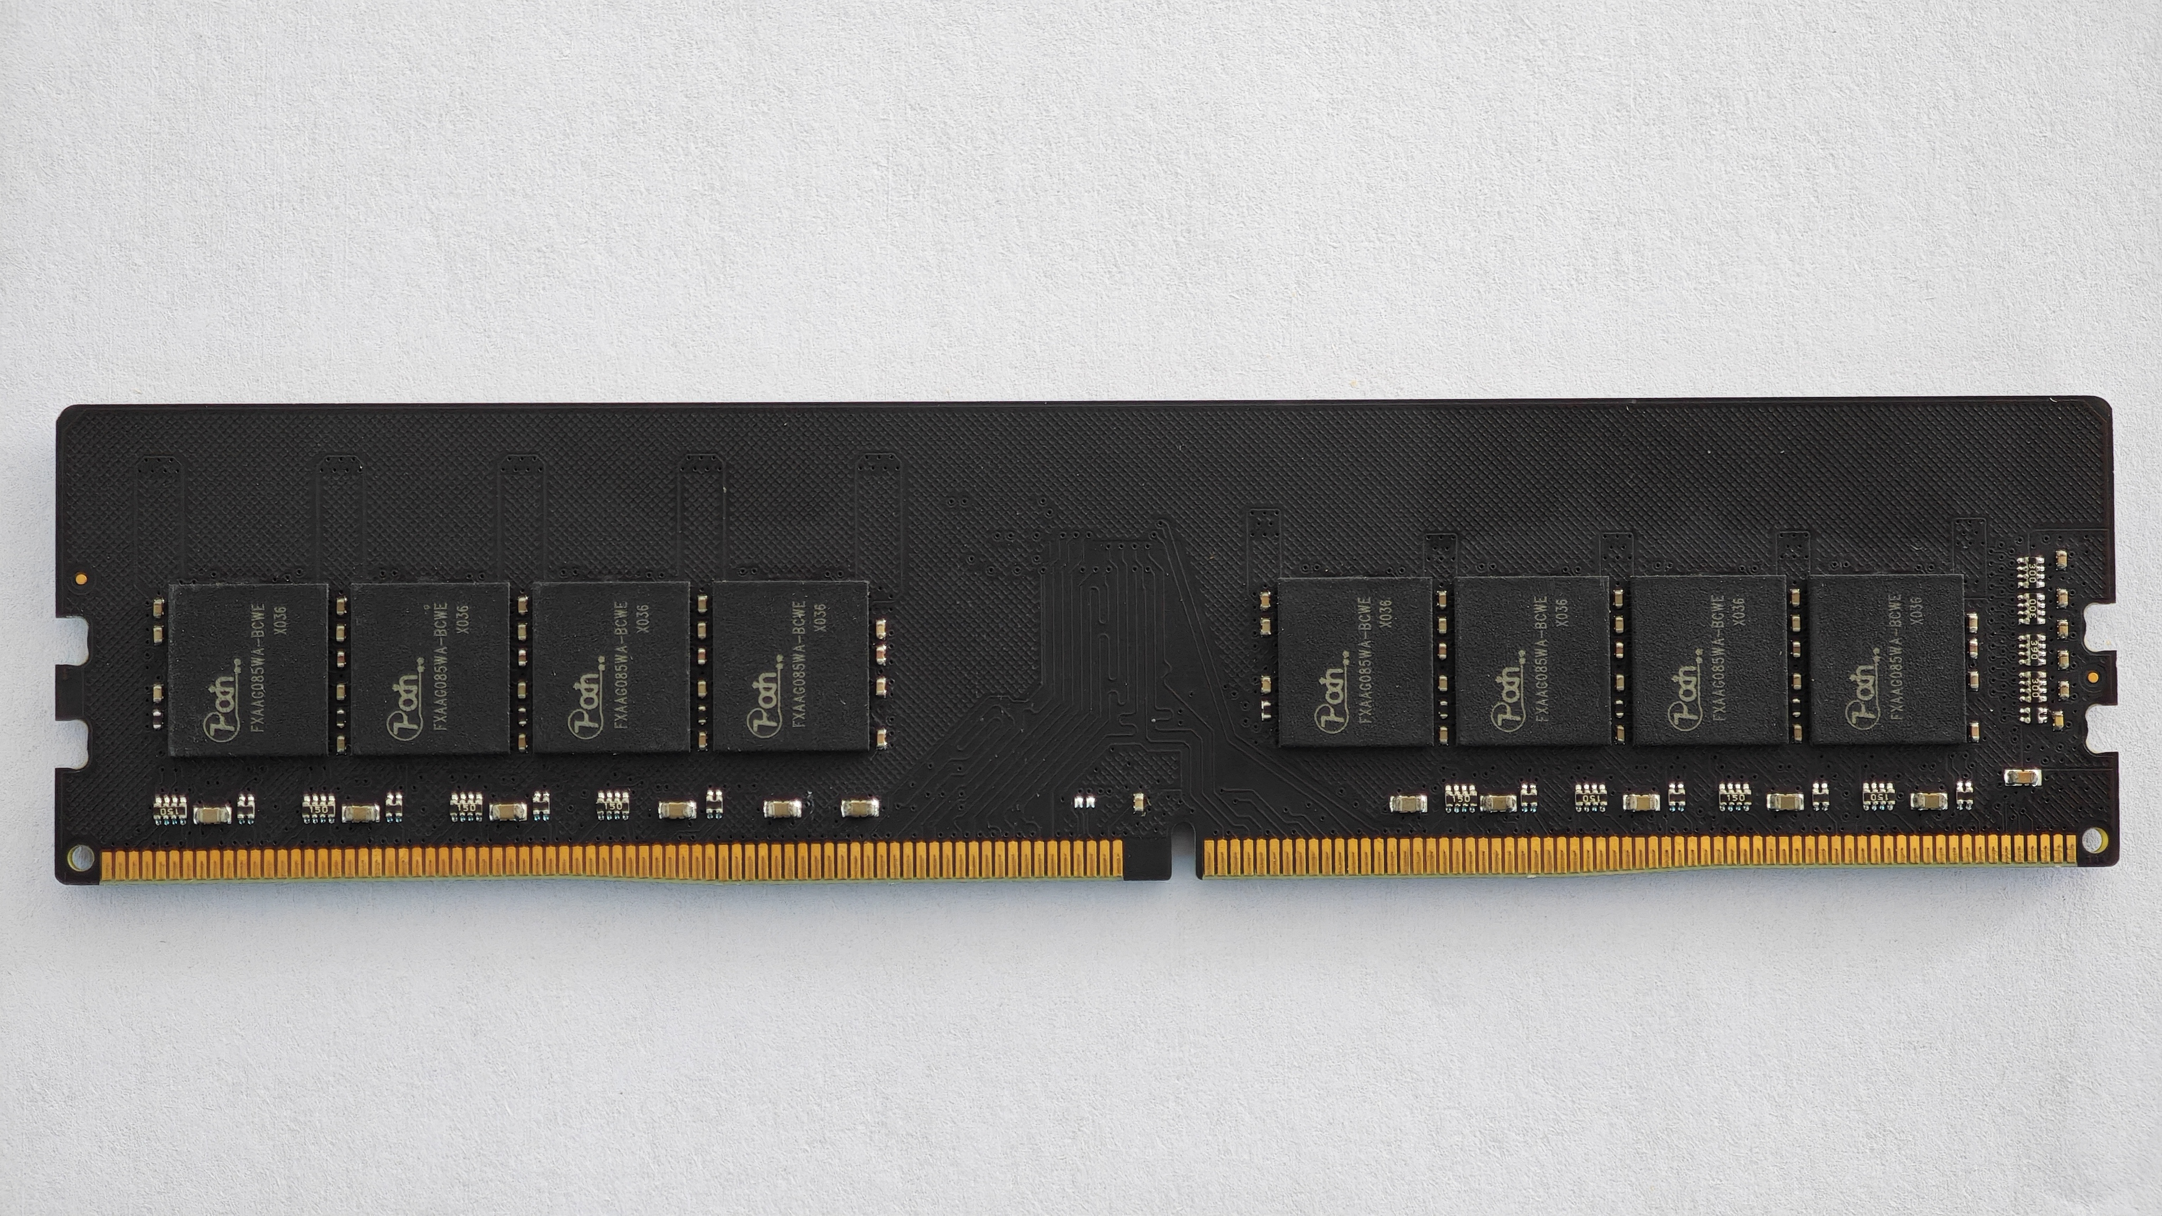
5 | 古镇镇 | AI智能笔记本电脑 | 蓝晨科技(广东)有限公司 | 蓝晨科技总部位于深圳，成立于2005年，是全球知名、行业领先的高端智能科技企业,专注于笔记本电脑、二合一电脑、平板电脑、一体机电脑、台式机、miniPC、主板方案、服务器、物联网产品及电子信息科技产品的研发、智能制造、销售和品牌服务一体化的国家级高新技术企业。深耕于消费电子、物联网、人工智能、教育、医疗、特种行业和工业控制等领域，为全球用户提供一站式、多样化的智能终端定制化解决方案，全力构造人工智能多元化智能终端生态。 | AI 智能笔记本的核心功能是 “AI 赋能 + 高效办公 + 全场景适配”，以强大算力为支撑，通过智慧交互与场景化工具，简化操作、提升效率。 | 1.AI 算力：搭载高端处理器与 NPU 神经网络计算单元，支持大模型本地运行，复杂指令即时反馈，多软件同时运行无卡顿。 2.AI 智能搜索：支持自然语言理解，即便记不清文件名，也能通过 “找上周三的团队 PPT” 等描述精准定位文件，还能跨 PC/Pad/Phone 调取跨设备资料。 3.AI 办公助手：语音实时转写会议 / 课堂内容并提炼重点，支持长文生成、大纲构建与零散笔记整理，快速搭建结构化文档。 4.AI 多场景翻译：划词即译外文文献，中文稿一键转换为地道英文并标注发音技巧，覆盖学习、工作、娱乐多场景。 强劲 5.长续航适配移动场景：大容量电池带来最长约 26 小时娱乐续航或 9 小时办公续航，配合自适应刷新率技术，智能平衡流畅度与功耗。 6.灵活形态与触控：支持 360° 翻转，可切换笔记本、平板、帐篷等多种模式，双屏机型更能实现上下屏联动，一边查阅资料一边创作。 7.细节交互优化：配备专业扬声系统，会议与观影临场感强；支持即时唤醒、快速充电，符合移动办公与创作的高效需求。 | 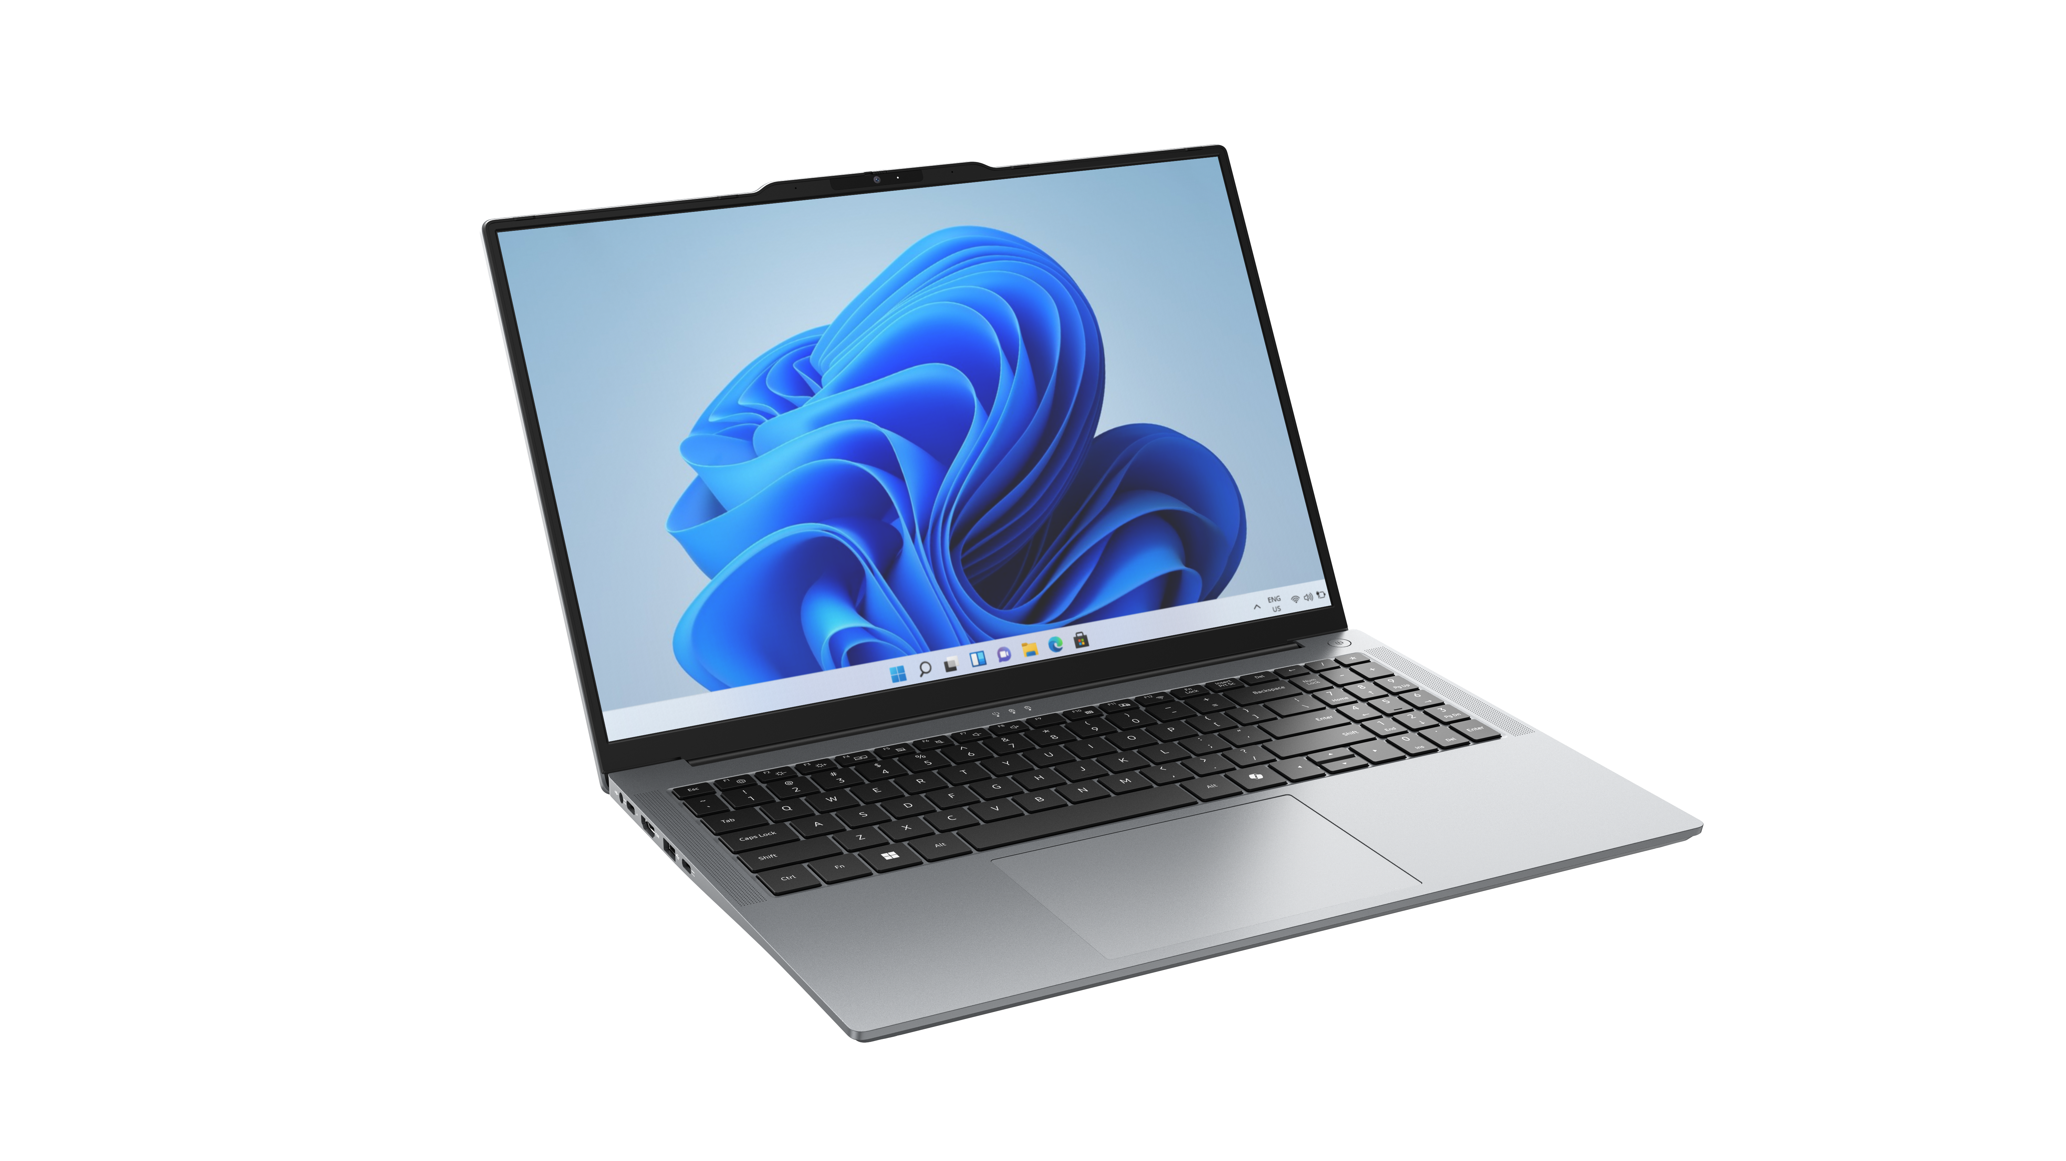 1.核心 AI 智慧功能 2.企业办公使用
6 | 坦洲镇 | 晶圆智能检测设备及一体化芯片分选测试系统 | 广东博测达科技股份有限公司 | 广东博测达科技股份有限公司成立于 2010 年，是国家级专精特新小巨人企业，专注于为下游客户提供搭载自研模块化测试系统的智能检测装备方案，作为研发型方案商，具有核心检测模块与检测方案的设计能力，为众多工业、医疗、能源、汽车电子等领域的头部企业提供智能制造独家解决方案，与法雷奥、聚芯微电子、讯芯电子等知名厂商保持长期稳定的合作关系。 | 产品基于自研高精度高效率半导体缺陷识别算法体系，广泛应用于半导体制造全流程质量控制环节，在芯片测试领域，提升 3D 封装、Chiplet 等新型结构的检测良率；在碳化硅功率器件生产中，宽视场-高分辨率双模镜头系统可精准识别衬底微管缺陷与外延层厚度不均；而一体化芯片分选测试系统可为AI芯片、存算一体等新兴领域提供定制化测试方案。 | 自研高精度高效率半导体缺陷识别算法体系，检测分辨率全面领先国内竞品，DF 检测分辨率较国际竞品提高 50%；可选多种成像倍率，能够有效分辨晶圆缺陷，结合智能检测算法，边缘不完整芯粒识别性能及缺陷检测性能较为突出，缺陷检出率较国际竞品提高 1.48 倍；支持多 Recipe 检测，支持 AI 智能自动分类，检测效率和质量钧领先国内外竞品。 | 晶圆半导体制造、芯片定制化自动测试 | 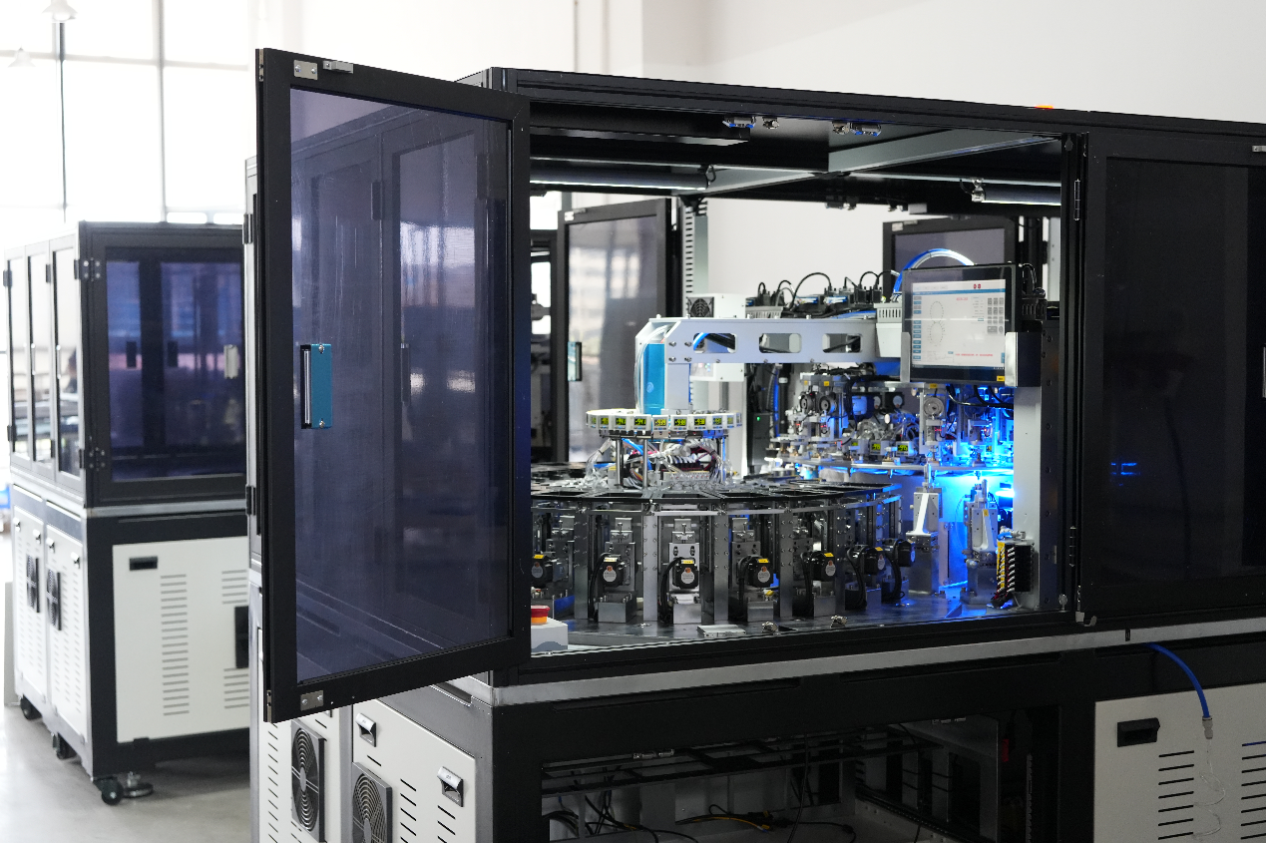
7 | 火炬开发区 | 智能四足机器人 | 广东鲲鹏智能机器设备有限公司 | 广东鲲鹏智能机器设备有限公司致力于服务国防科技工业高端智能装备研制，专注于提供光电成像探测系统、智能无人系统等方向的核心组件和整机。在先进光路设计、光电探测、稳定与控制、多传感器融合感知、自主行走等领域，全力突破关键核心技术，具备光电探测系统与智能无人系统研发、设计和批产能力。 | 大型重载四足机器人具有50kg大负载、长续航等特点，可广泛适配于双光云台、声光驱警、负载背负、各种武器站等上装结构，应用于公安军警、园区物流等各行各业。 | 行业领先的负载能力，长时续航能力，可灵活加载各类上装，适用于各类场景的定制化需求 | 1.公园、港口、园区等场所的巡逻巡检； 2.危化、有毒等区域的探测感知； 3.抢险救灾中的灭火、物资投送； 4.文旅场景的教育教学和引流 5.其它特定场景的定制化开发 | 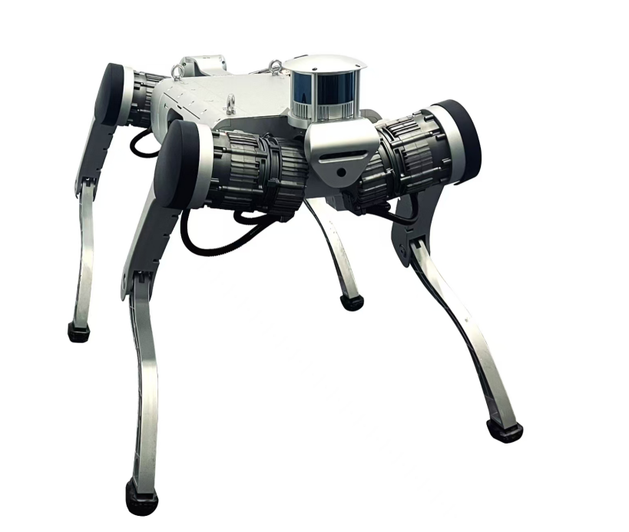
8 |  | 要地巡逻车 |  |  | 本产品由轮式行走无人机动平台、光电探测与声光报警任务系统、操控设备等组成,适用于室外环境的巡逻警戒型机器人系统,对山地、森林、城市中的仓储、弹药库等重点部位、敏感区域执行全天候、全方位的巡逻监视与安全警戒任务。 | 具备通过性好、维护简单的特点,具有自主感知、自主导航、自主识别、自主跟踪、动态决策等功能,可实现全天候、全方位、全自主的智能巡逻。 | 1.公园、港口、园区等场所的巡逻巡检； 2.危化、有毒等区域的探测感知； | 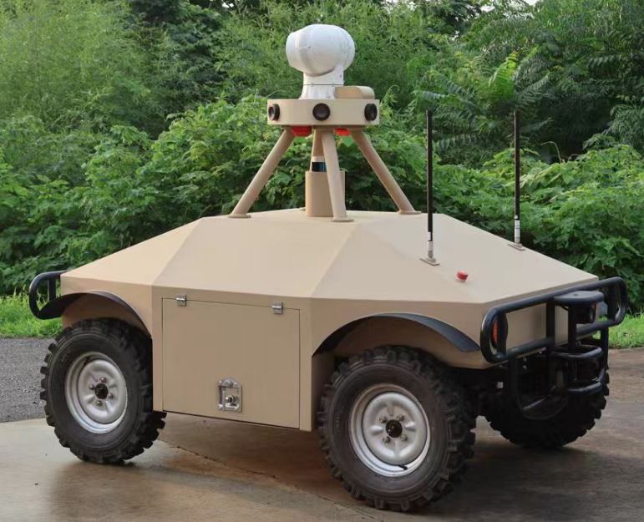
9 |  | 6kw反无人机激光车 |  |  | 本产品为无人化激光防卫装备，旨在解决侵入防护空域的微小无人机威胁。具备快速调整部署的能力，通过单车机动巡逻或多车灵活编组的形式，可用于园区、机场、矿山、码头等重要场所以及重大工程建设项目的安全防护工作。 | 具有快速部署、机动性强、编组灵活的特点，既可单独执行对无人机反制作业，也可编入系统进行综合作业。 | 对空域安全有需求的石油石化、电力设施、港口码头、政府重点目标等场景 | 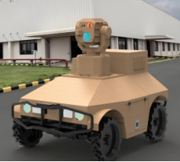
10 |  | 激光清障车 |  |  | 本产品为无人化激光装备，结构紧凑、响应迅速，采用轮式或履带式机动底盘，可用于对地面、树端或高架线缆等处威胁目标的定点清除。 | 具有机动性强，准确性高等特点，可适用于对目标精准销毁的各类场景 | 线缆、树枝、蜂窝、危险品等特定目标的销毁； | 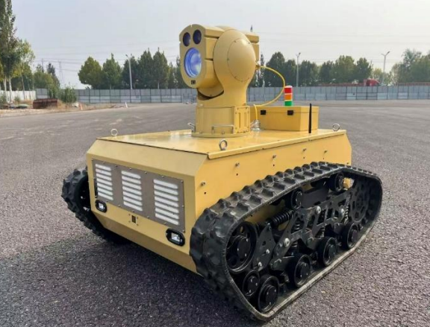
11 |  | 手抛机器人 |  |  | 本产品是一款集侦察、反恐、作战、探险、救援等多项任务于一体的智能型产品，不仅能够进行图像和声音信息监测侦听，还能够安装功能负载执行特种任务，可替代一线人员前往未知或危险区域，尽最大可能保护作战人员人身安全。 | 本产品布设采用单兵抛投的方式，投掷高度应达5米，投放人员安全不受隐蔽敌人威胁，拥有一定的抗震抗摔性能，内部机械结构和传感器精密部件着陆后能正常运行，拥有一定的越障能力 | 应急反恐、抢险、灭火救灾等场景的侦察探测 | 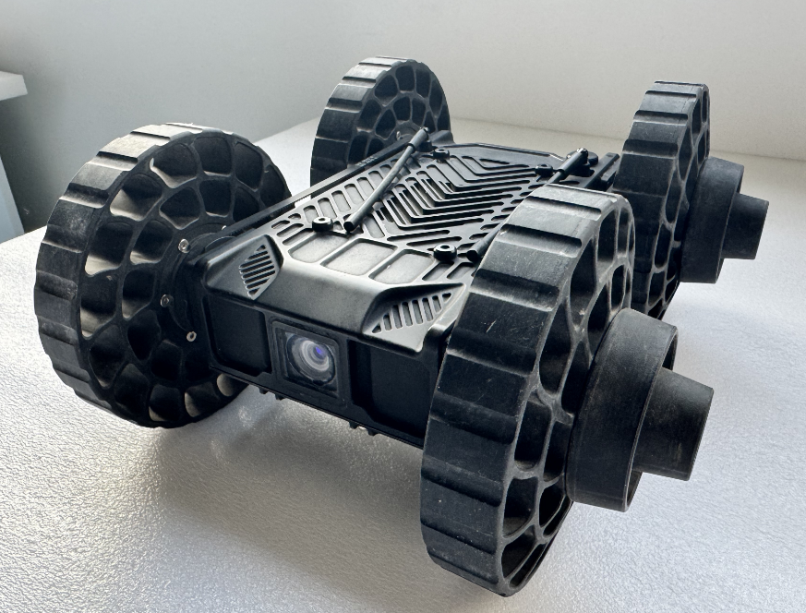
12 | 火炬开发区 | AI健康一体机 | 广东徕康医疗科技有限公司 | 广东徕康医疗科技有限公司是一家专注于数字健康与人工智能应用的高新技术企业，拥有自主研发的智能健康一体机、智能穿戴设备及AI健康管理平台，聚焦基层医疗与家庭健康场景，致力于推动“健康中国”战略落地。 | 徕康AI健康一体机是一款集成身高、体重、血压、血糖、血氧、心电图等30余项检测功能的智能终端，搭载AI算法实现自动化数据分析与风险预警。产品具有操作便捷、检测精准、数据互通的特点，可实现一次检测、数据全收，并自动生成健康档案和个性化健康建议。 | 1. 国内首创“个性化、小型化、AI化”一体机模式，满足基层公卫与社区、企业用户自测需求。 2. 支持与区域医疗云平台、电子病历系统互联互通，符合国家标准。 3. 设备检测精度达医院级水准，采用多模态AI算法实现风险预测和智能干预。 4. 界面友好、三步完成检测，显著降低基层培训成本。 5. 通过LK-AI Agent技术，构建手机端与AI健康一体机联动的监测与全时段健康陪伴模式，可根据用户实时数据提供个性化干预建议（如饮食、运动、用药提醒），实现主动式健康管理而非被动记录。 | 1. 基层医疗机构：用于慢病管理、重点人群筛查与公卫随访。 2. 社区/乡镇卫生院：提升健康档案建档率与随访效率。 3. 企业/养老中心：为员工与老人提供日常健康监测与预警。 4. 家庭场景：作为居民日常自测和健康管理工具，结合APP和AI平台实现闭环管理。
13 | 翠亨新区 | 社区版 AI 中医康复机器人 | 健而康科技信息服务（中山）有限公司 | 健而康科技信息服务（中山）有限公司（简称：动优科技）成立于2017年，是国内远程康复领域的领军企业，长期专注于AI远程康复系统的研发与应用。团队采用数字疗法技术，研发上线了“AI康复训练专家模型”，赋能医院康复治疗师通过开具“数字药”的方式，实现家属和患者在AI软硬件系统的辅助下，居家即可开展康复训练。 | 该产品是一款具备智能面诊、智能舌诊、智能脉诊、智能问诊、视频通讯（一对一、多对多）、训练方案定制、AI 运动识别等多重功能的智能产品。 | 动优 AI 中医康复机器人，融合了 AI 中医和 AI 康复功能于一体，提供 AI 中医面诊、舌诊、脉诊、问诊等多元化健康评估功能，另提供 AI 远程康复功能，实现“真人+机器人”联合指导方式在社区和家庭中开展康复治疗和训练，尤其适合中风、脑损伤、青少年脊柱侧弯等康复治疗周期长的患者开展社区和居家康复。 | 社区机构、家庭场景的中医诊疗、康复训练 | 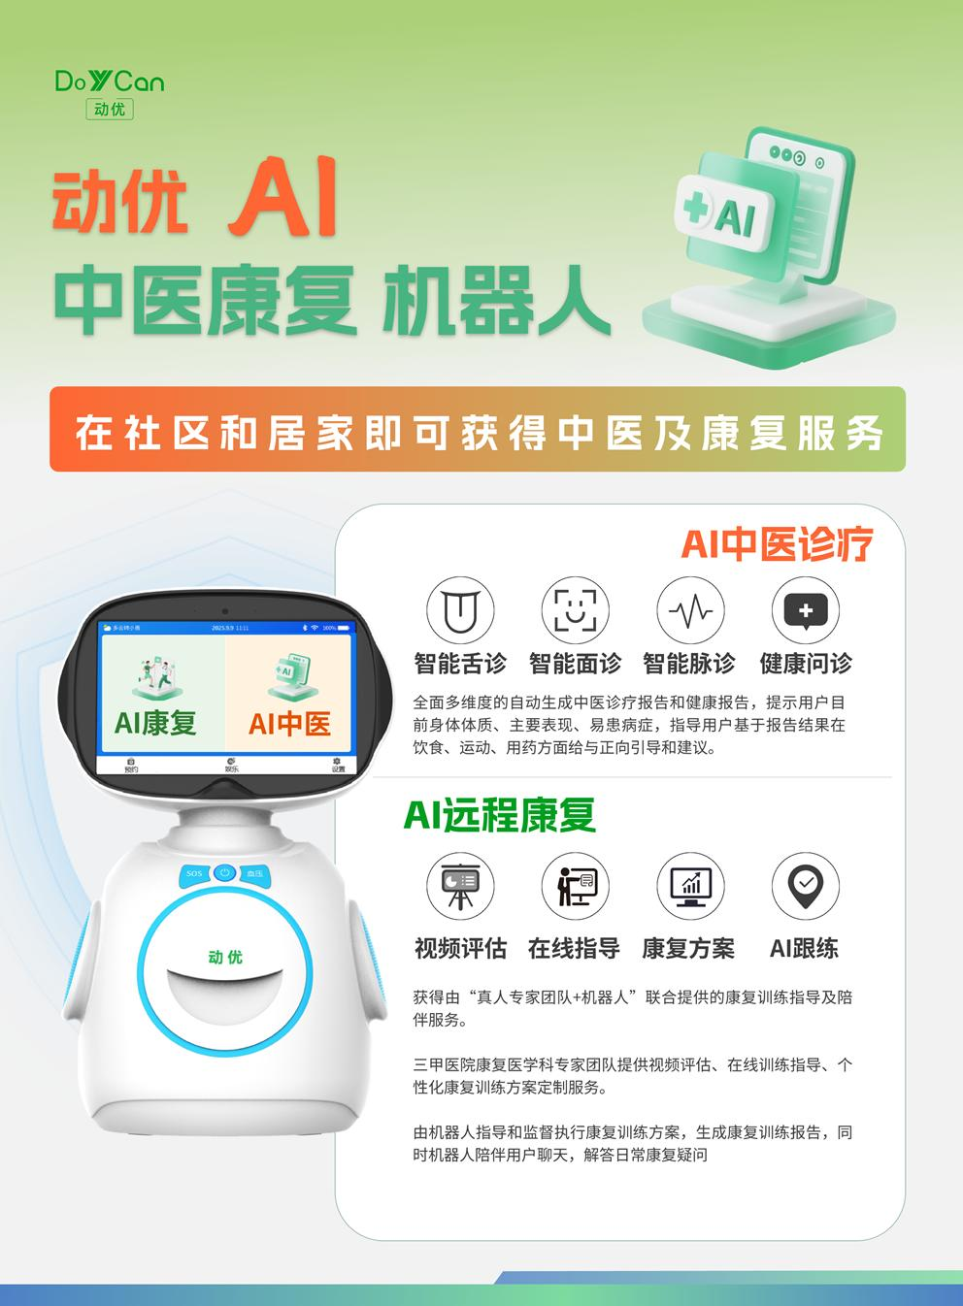
14 | 石岐街道 | P7 Max•曙光系列智能八电极体脂秤 | 广东沃莱科技有限公司 | 广东沃莱科技有限公司成立于2014年，总部位于广东中山，是一家专注于体脂健康智能服务领域的国家级专精特新“小巨人”企业和高新技术企业。公司依托领先的身体成分检测硬件技术、自主开发的全球体脂模型算法及数字健康服务平台，构建了以智能体脂秤为核心，涵盖智能跳绳、智能营养秤、智能围度尺、智能身高尺等产品的健康监测生态体系，致力于为用户提供可视化、可管理的体脂健康解决方案。 | 沃莱P7 Max极光彩屏智能八电极体脂秤，是广东沃莱科技有限公司基于自主研发的DEXA实验室级体脂算法与八电极高低双频（20kHz/100kHz）六通道测量技术打造的人工智能健康终端。该产品突破传统体脂测量局限，实现五段式独立体成分解析，测量精度达行业领先水平（DEXA相关性≥0.985），可精准测定各部位脂肪、体脂率、内脏脂肪、肌肉量等人体核心数据，为增肌减脂提供靶向数据支持。 产品集成AI智能身份识别系统，支持多用户无感切换与数据自动归集，结合4.8英寸极光趋势彩屏与可视化手柄设计，实现站立交互、免弯腰读取8项核心数据。通过自研Fitdays App，可生成58项身体指标报告，搭载“数据军师”功能，融合运动指导与膳食建议，并支持OTA在线升级与24名家庭成员数据管理，构建了从精准测量到智能分析、个性化管理的全链路健康服务平台，充分体现人工智能技术在智能健康产品中的典型应用与系统集成能力。 | 本产品在体脂检测精准性、人工智能应用及人机交互设计等方面具备显著的技术先进性与综合优势，具体体现在： 一、测量精准性达到行业领先水平 1、采用行业独有的沃莱DEXA实验室金标准同源技术，DEXA相关性系数≥0.985，实现临床级测量精度； 2、采用自主研发的BIA生物电阻抗全身多频测量技术，通过八电极高低双频（20kHz/100kHz）六通道电流，突破传统四电极局限，精准测定对四肢与躯干的五段式独立成分解析，为增肌减脂提供精准、靶向的数据依据。 二、人工智能与数据分析系统深度融合 1、集成AI智能身份识别功能，支持多用户无感切换与数据自动归集； 2、自研Fitdays App具备“数据军师”系统，融合数据分析师、运动私教与膳食营养师三大功能，提供个性化健康方案； 3、支持孕妇、运动员、青少年、婴儿等多类人群模式，具备24名成员独立数据管理能力，实现全家健康全覆盖。 三、系统具备持续进化与广泛适用能力 1、支持离线测量与OTA在线升级，算法与功能可持续优化； 2、配套App可生成58项身体指标的《人体成分分析报告》，并长期记录数据趋势，构建家庭健康数智化档案。 | 1、家庭健康管理 2、专业健身与运动训练 3、医疗机构与健康服务机构 4、孕妇、老年人、青少年等特殊人群健康监护 5、智慧养老与社区服务 | 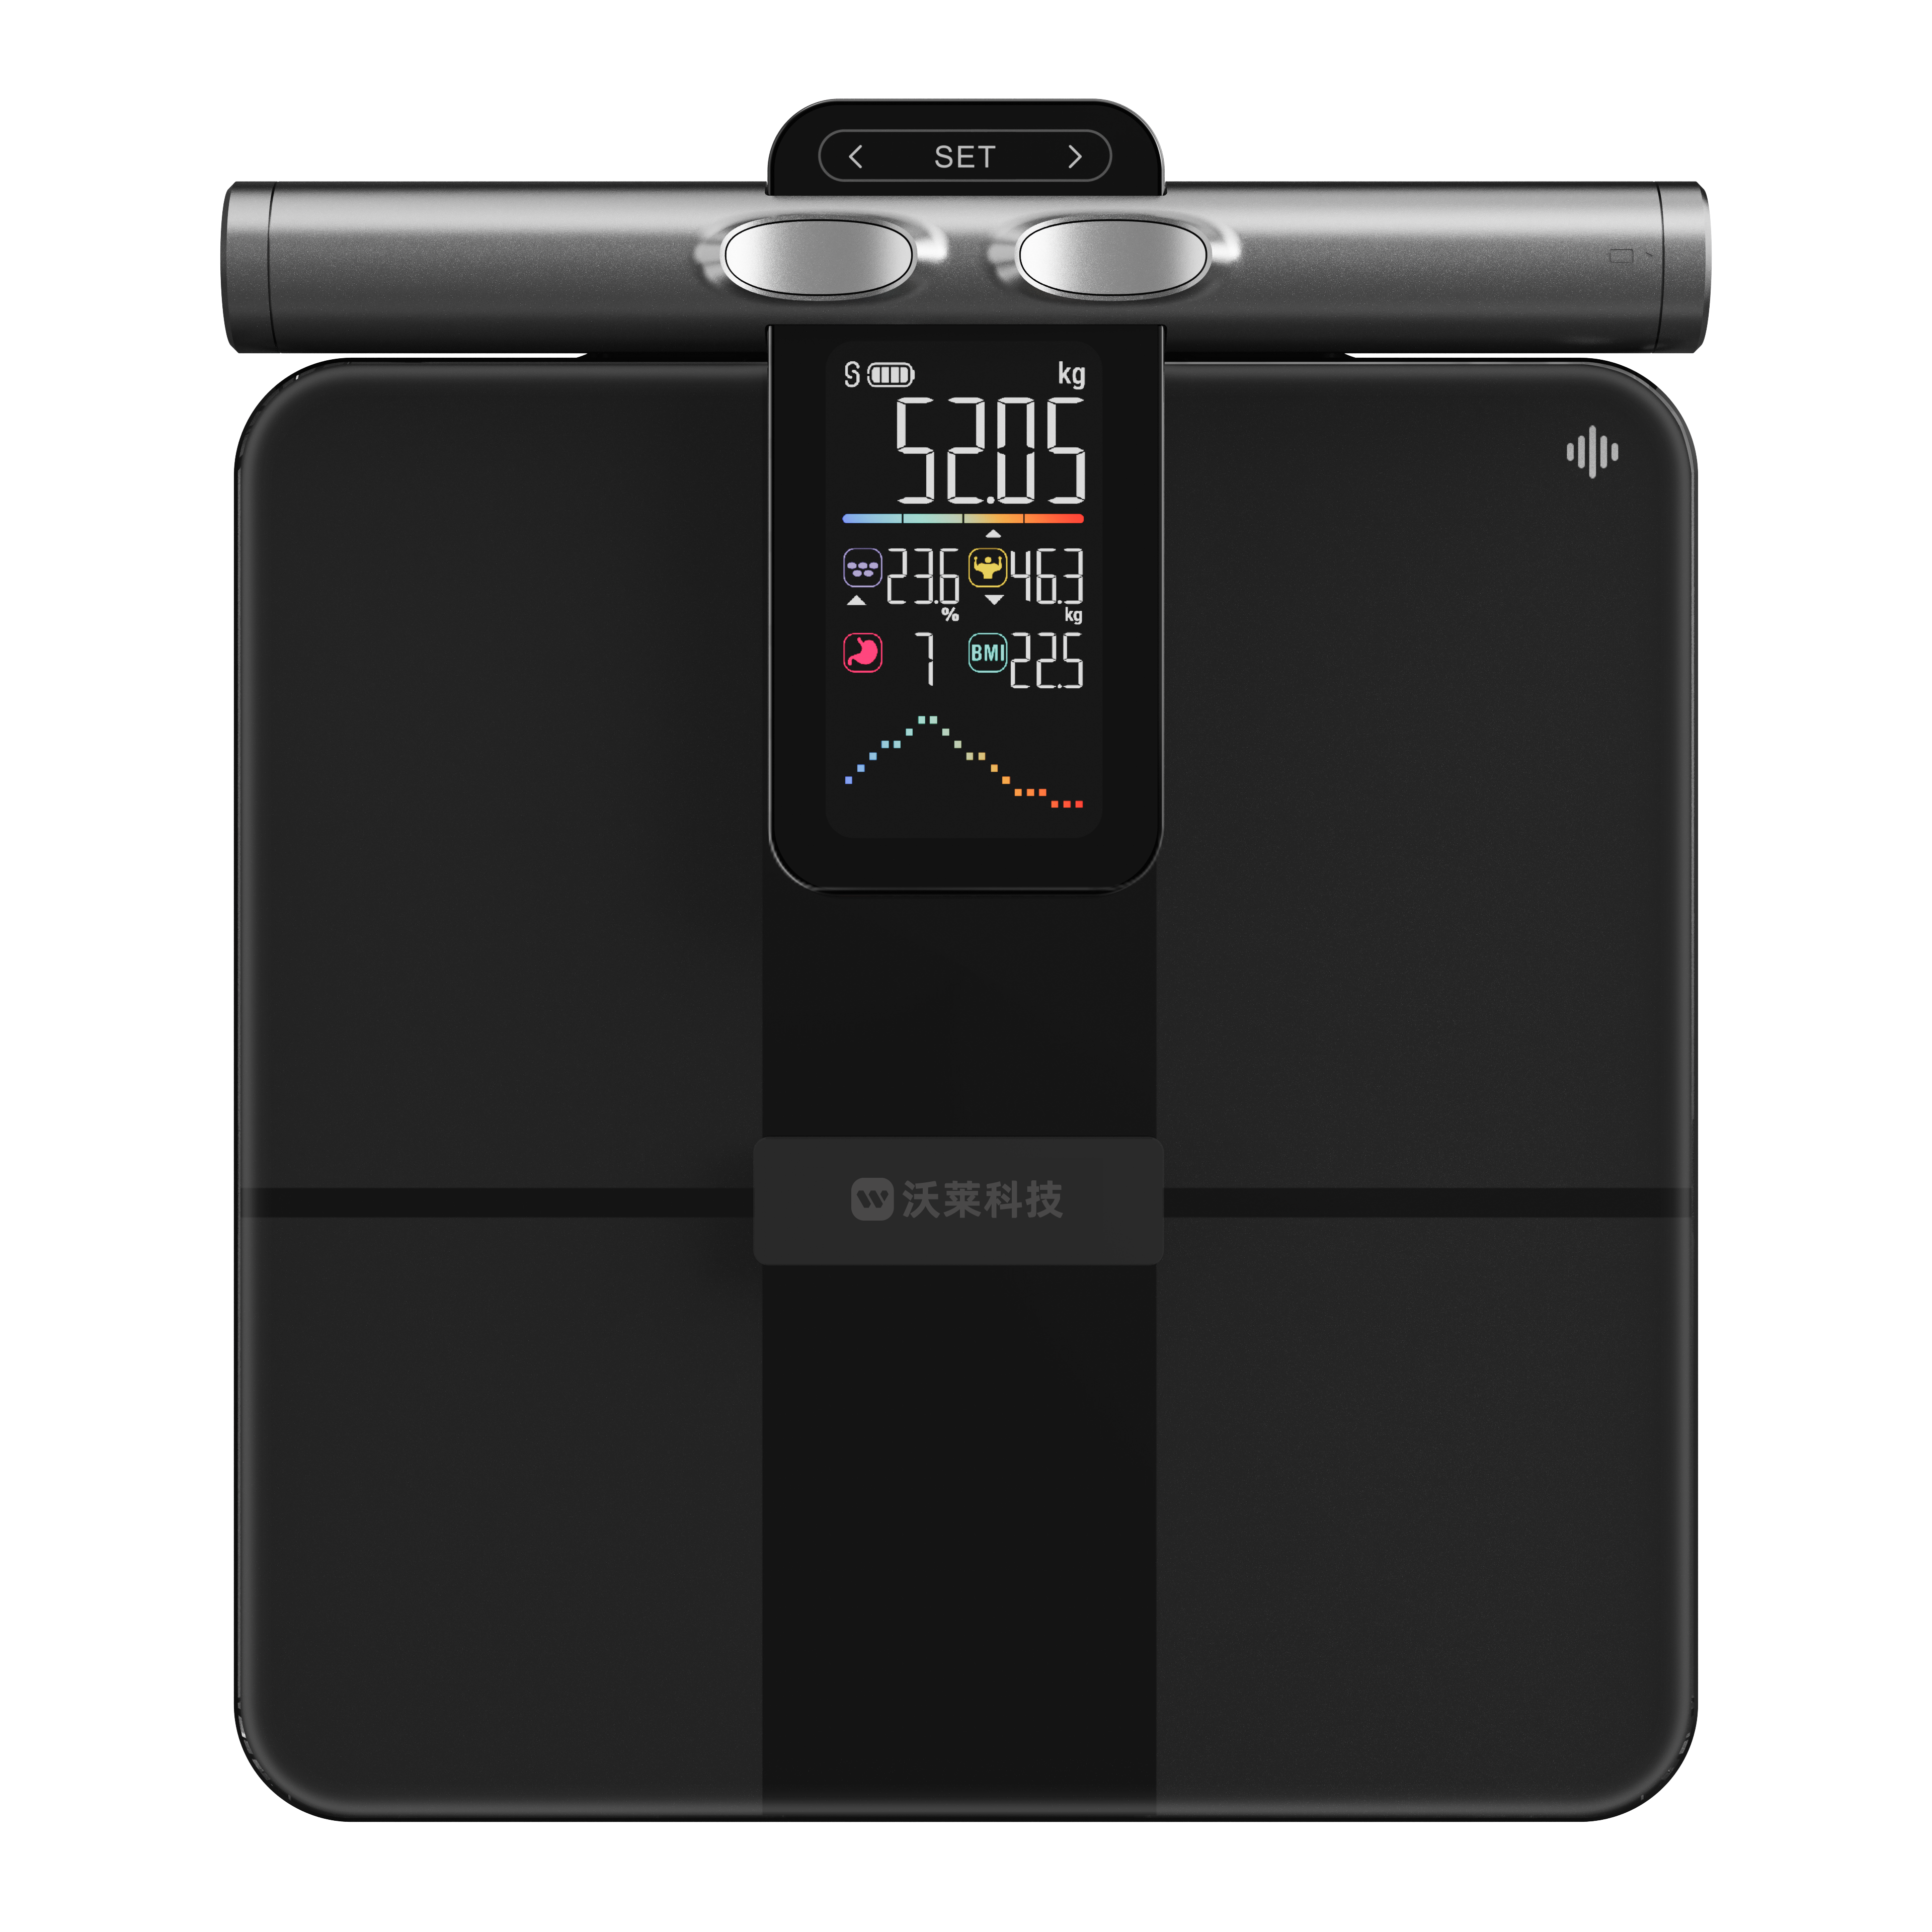
15 | 东区街道 | TCS-150-PC622 智能收货秤 | 广东香山衡器集团股份有限公司 | 广东香山衡器集团股份有限公司创始于1975年，总部位于广东省中山市，是一家有近五十年历史的制造型企业。“香山股份”于2017年5月15日在深交所中小板挂牌上市。公司员工研发人员近百人，员工共计1800人，发明及实用新型专利300多项。 | 该产品通过电子台秤精准称重、AI智能识别物品、通过显示大屏+安卓/WIN系统对接入库管理ERP等后台、实现收货数据精准，称重精准、支持入库、出库、库存查询等多种功能，提高收货效率及收货高效管理及可追溯。 具有以下特点： 1.称重精准：配备高精度称重模块，量程达150千克，误差仅10克，满足食堂各类物资精准称重需求； 2.AI识别：借助800万像素高清摄像头，智能秤可在出入库时即时拍照记录原材料及操作人员，增强溯源追踪能力，确保入库产品准确无误传递； 3.对接仓储管理ERP等系统，对收货数据进行进销存管理及数据分析，也可以投送至数据大屏显示。 | （一）产品技术先进性： 1.AI视觉识别技术： 视觉识别：搭载宽动态摄像头，可在逆光、强光等复杂光照条件下保持高识别准确率，提高收货效率，单件收货时间：单货物收货时间缩短至1-2分钟，效率提升75% 。 ‌ 2.多模态交互与边缘计算：多终端协同：管理人员可远程查看收货进度与异常数据，实现流程可视化管控 实时数据同步与智能分析，为管理决策提供科学依据 3.数据追溯与管理: 电子台账及收货记录（重量、外观照片、货号等）实时同步至ERP系统，实现查询追溯及数据分析； （二）产品技术优势 1.一秤多用：融合了多项智能信息技术，它具备精准称重、人脸识别、物资拍照、扫码录入与电子记账等多项功能，操作简单、响应迅速，大幅降低人工操作环节，减少误差，提升管理效率。 2.食品安全：AI智能收货秤能自动识别食材种类与品质，借助传感器与智能算法快速判断新鲜度，从源头杜绝问题食材流入校园后厨。支持录入3位收货责任人的面部信息，通过人脸识别验证身份后方可操作，确保每次称重数据都能准确关联到责任人，实现操作留痕、责任到人，杜绝管理漏洞，增强内部管控。 3.数据分析：所有称重数据、图像记录与单据信息自动汇总至智能出入库系统，一键生成标准化台账与报表，实现从采购、入库、存储到出库全链路数据可追溯。库存情况实时更新，食材周转一目了然，从而有效减少积压与浪费，助力企业降本增效，迈向精细化、可持续运营。 | 1.教育后勤食堂收货。 2.连锁超市及餐饮收货。 | 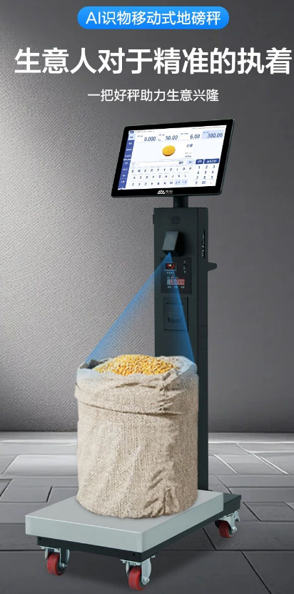
16 | 小榄镇 | 智能洗碗机 | 华帝股份有限公司 | 华帝股份有限公司成立于1992年，专注厨电领域，为全面服务更多家庭的厨卫及家居定制需求，华帝股份目前已实现华帝、百得、华帝家居三大品牌运营。产品涵盖集成烹饪中心、抽油烟机、燃气灶具、燃气热水器、电热水器、壁挂炉、洗碗机、蒸烤一体机、消毒柜、净水器、集成灶、集成洗碗机，以及全屋定制等多个品类。华帝凭借家电产业“链主企业”的优异表现，荣获“粤港澳大湾区臻质奖”。 | 华帝巨能洗洗碗机是一款能运用智能识别算法判断脏污程度实现“一键智能洗”的智能产品，2025年，入选工信部“老年用品产品推广目录”，具有贴心的适老设计，双子方形全域洗，1级洗净覆盖率，中式碗篮易摆放，三重消杀护健康，干态抑菌存储更健康。免维护设计省麻烦，安全防护周全。适配老年习惯，让银发生活更轻松。 | 1. 特色“一键智能洗”程序：老人只需按下一个按键，红外线传感器便能利用智能识别算法自动判断脏污程度并完成清洗。针对老年用户常用的消毒、快速洗功能，设置独立超大“中文+高清图标”的按键设计，老花眼也能清晰识别。 2. 超强洗净能力：行业首创“双子变距全域洗”技术，突破传统圆形喷淋轨迹局限，能自动适应方形内腔，精准调节喷淋长度及角度，洗净覆盖率高达 99.9%，行业唯一获得中国家用电器研究院“一级洗净覆盖率认证”。搭配 55000Pa BLDC 直流变频洗涤泵与发明专利分层增压洗技术，最高喷射水压提升 100%，无论是重油污还是干硬残渣，都能轻松应对。解决老年人不懂得摆放餐具、餐具不好摆放的问题。 3. 人性化碗篮设计：自主设计第二代中式碗篮，满足一次 116 件餐具清洗需求。采用多向摆放设计，大尺寸面碗既能“竖着放” 也能“趴着放”，灵活使用。快捷升降碗篮技术，将上碗篮轻轻一提，下碗篮瞬间释放 30 厘米高的空间，锅碗烤盘都能轻松摆放。专利中碗篮两档高度可调节，满足不同餐具的摆放需求。 4. 全方位健康防护：三重消杀系统专为老年免疫力需求设计，75℃高温可灭活幽门螺杆菌等顽固病菌，110℃远红外烘干+UVC 紫外线防止餐具存放时二次污染。专利第三代干态抑菌储存系统获得“零残留干态认证”，双排水泵强力排水，定期巡航除污水，彻底排尽内胆残水污水，从源头上抑制返潮，防止污水发臭，确保一周内餐具随时取用都是干燥洁净的。 5. 易清洁设计：平嵌式外观设计，暗把手设计，不磕碰身体避免伤害。黑晶玻璃面板防指纹且耐刮擦，用普通抹布即可清洁。全钢内胆无需定期除垢，自清洁程序每月运行 1 次即可保持内部洁净，减少老人家务负担。 6. 多重安全保护功能：缺水报警、溢水报警、开门即停等功能，在洗碗机使用全过程中，保护老人使用安全。 | 家庭餐具锅具清洁场景 | 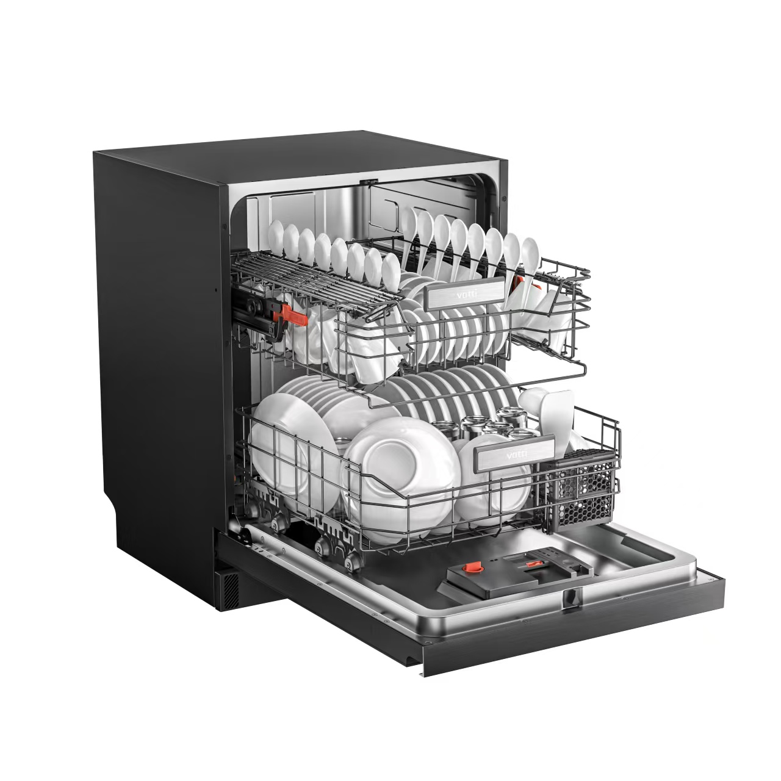
17 | 小榄镇 | 智能婴儿监护器 | 奥尼智能科技（中山）有限公司 | 该公司是一家消费类电子产品综合型集团科技公司，成立于2005年。公司定位于“智能视听软硬件方案商与制造商”，是一家创新型，集产品研发、设计、生产、销售、服务为一体的自主品牌公司。公司专注于智能音频视频领域，产品远销亚洲、中东﹑北美、南美﹑欧洲等地，是一家荣获国家高新技术企业、广东省著名商标、深圳知名品牌等荣誉称号的企业。 | 婴儿监控摄像头是一款支持查看婴幼儿及儿童独处时的实时画面，支持音频双向通话，支持哭声检测、智能降噪、人声增强、遮脸检测、跌倒检测、电子围栏、精彩瞬间剪辑 等 AI 算法应用的智能产品。 | 1.使用WiFi Halow技术，大大增强穿墙传输的距离和稳定性。 2.搭载哭声检测、智能降噪、人声增强、遮脸检测、跌倒检测、电子围栏、精彩瞬间剪辑 等 AI 算法 | 1.儿童看护 2.智能陪伴 | 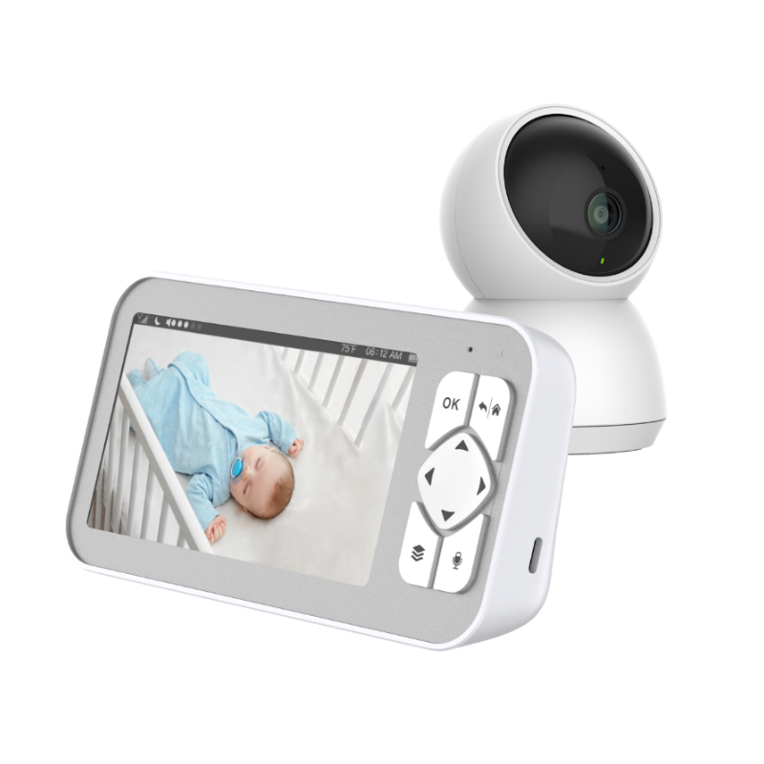
18 | 小榄镇 | Q8全景监控云锁 | 广东金点原子安防科技股份有限公司 | 广东金点原子安防科技股份有限公司， 建于2001年，前身为“广东金点原子制锁有限公司”， 是一家集研究、开发、生产、销售、安防为一体的， 从事高安全锁具、防盗门、保险柜和电子防盗器材的制造型企业。 公司主要有：以“月牙锁芯”、“叶片锁芯”、“空转防暴锁芯”、 和95116提供的“月牙复合边柱锁芯”、“子母弹子边柱锁芯”、“旋转角度边柱锁芯”、 “内外叶片边柱锁芯”为核心技术的高安全锁芯和与其配套的防盗门锁、装饰门锁、保险柜锁、 汽车锁、摩托车锁、自行车锁、挂锁、电子应急锁、指纹锁等10个系列８00多个品种。 | 该智能锁可与家庭监控实现联动，具备安防级实时监控、全景监控、高清可视对讲、三天免费视频云存、人脸掌静脉11种开锁方式等智能化功能。 | 1、3D人脸、指纹、掌静脉、密码、卡片、应急钥匙、APP远程开锁、双重组合开锁、临时密码、周期密码、APP蓝牙开锁等11种开锁方式 2、红外高阶850nm夜视灯，光线环境自适应调节 3、AI算力3D人脸识别技术，全球领先图像ISP识别技术，黑光监控摄像，人脸手掌全黑环境快速开锁 4、主动监控，秒速查看，双向通话，变声设置，保护隐私安全，逗留抓拍，及时推送高清视频。 5、远程开锁，更加安全可靠。传输加密及管理员密码验证双重保障。 | 家庭入户门锁防盗与家庭安防监控联动，可用于远程看护家中老人、小孩，给外卖员远程开锁、陌生人门外逗留语音提醒等场景。 | 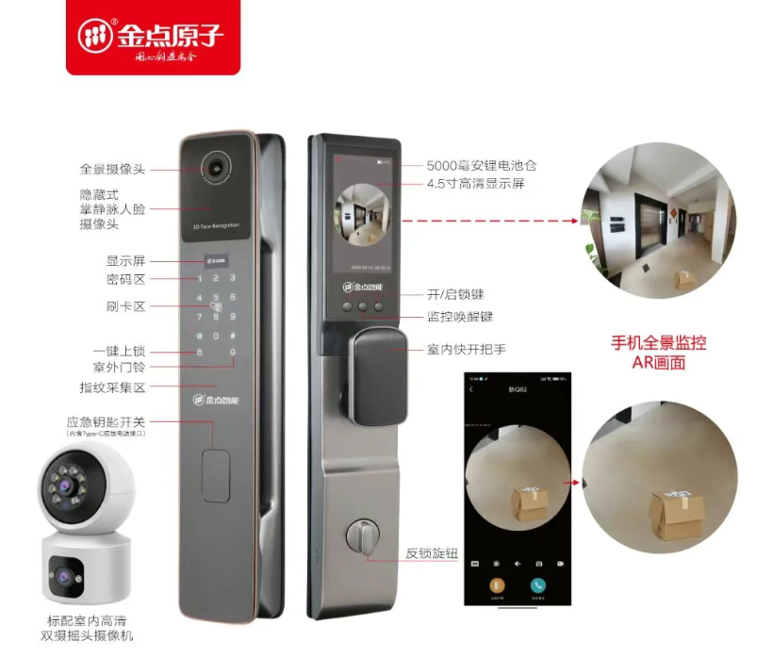
19 | 小榄镇 | E118-房门智能锁 | 中山市基信锁芯有限公司 | 中山市基信锁芯有限公司是中国锁具产业主要基地之一、2024年国家智能锁具特色产业集群龙头企业，亦是中山市锁业协会会长单位，深耕锁芯与智能锁领域，产品覆盖国标、欧标、美标锁具、智能锁及智能家居产品。公司占地近5万平米，设两个自动化生产厂区，拥有广东省级技术中心、广东省精密锁芯工程研发中心，部署ERP、MES管理系统及机器人加工系统，“数字化工厂管理系统” 获工信部转型典范认定。公司通过ISO、企业知识产权管理等体系认证，获广东省名牌名标、国家知识产权优势企业、国家级高新技术企业、广东省制造业单项冠军企业、国家级专精特新小巨人”等荣誉。 | 该款智能锁支持天猫精灵、Google Assistant、Amazon Alexa等主流语音平台，接入涂鸦智能家居生态，可作为入口与生态内的灯光、空调等智能家居产品实现交互联动，构建个性定制化、场景化的服务。 | 1、适用Tuya App或 TTLOCK App智能平台，能接入相关的智能家居； 2、带电子反锁功能 3、IP65防尘防水 4、人脸、指纹、密码、刷卡、钥匙以及远程开锁 | 1、家庭场景中与智能家居联动，实现人机交互； 2、酒店、公寓管理等场景。 | 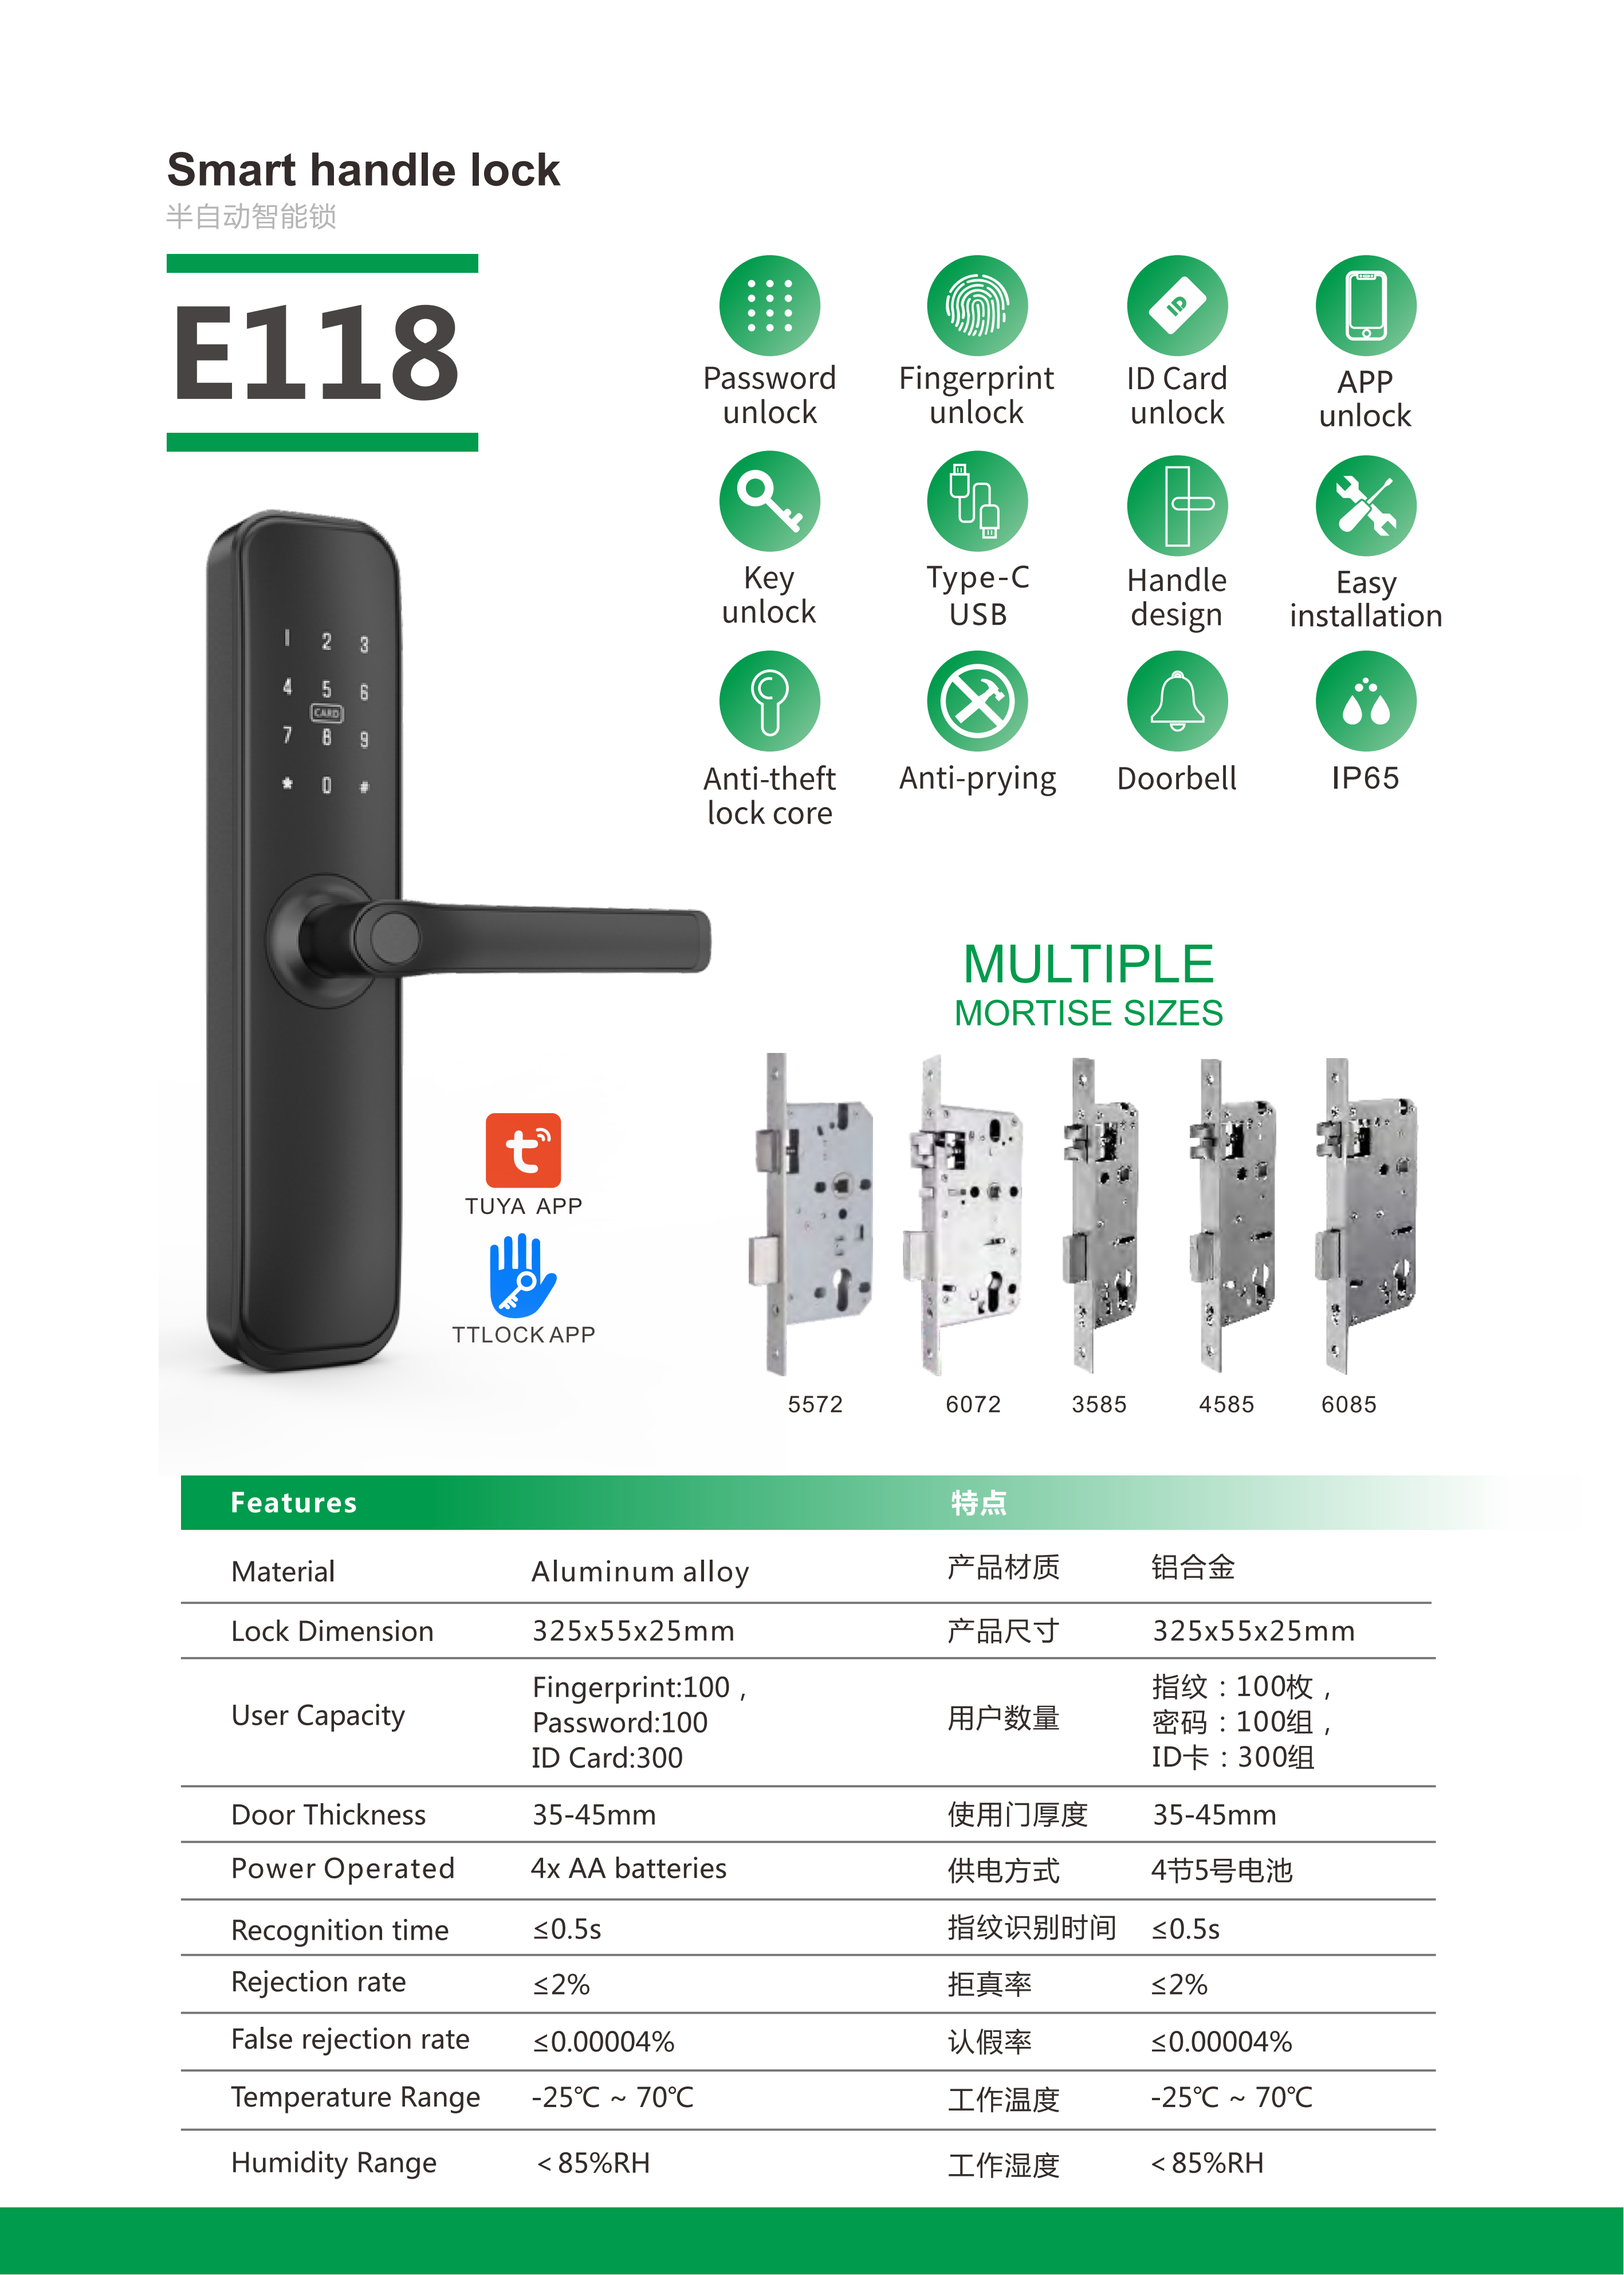
20 | 翠亨新区 | ND8 系列脑电采集系统 | 广东神舞科技有限公司 | 神舞科技是一家脑机接口公司，2022 年成立，核心团队来自脑机接口全球顶尖的清华大学神经工程实验室，为工信部未来产业脑机接口揭榜挂帅入围企业，脑机接口产业联盟会员单位。研发了可穿戴式的脑机接口设备神舞脑控帽、智能穿戴式多导睡眠监测仪（PSG）、智能穿戴式脑电（EEG）放大器、多模态体征信号采集和分析系统、闭环神经刺激系统，相关性能达到国际领先水平，拥有完全自主知识产权。 | ND8脑电采集系统是神舞科技研发的一款完全自主可控的、无线便携式的脑机接口产品，用于采集脑电信号数据，其精度达到科研级，品质达到医疗级，舒适度达到消费级。 | 1、支持多类型采集电极：支持电极底座/脑电帽/空顶帽/柔性电极多种连接方式，灵活匹配不同场景下的信号采集需求。 2、便携性与舒适度：机身轻盈便携，重量仅28g，佩戴无负担。 3、无线连接与高精度同步：脑电采集器与无线接收器、中继器支持蓝牙快速配对，实现无线传输，高精度时间同步，误差≤1ms。 4、支持远程传输：采集数据可通过4G传输，远程终端可实时访问与分析，实现跨地域数据协同，打破传统实验的时空限制。 5、磁吸充电与超长续航：磁吸充电底座，方便快捷，单次充电最长可连续工作14h。 6、超大内存与离线存储：最大支持8G内存，按最高采样率2kHz采集数据，内存可存储48小时的数据。 7、内置智能算法：实时解析脑电信号，输出睡眠指数、基础情绪指数等多维指标，为心理学、睡眠、神经科学研究提供客观数据。8、支持范式设计和时间戳标记：支持自定义实验范式，在实验时可自动标记时间戳，提高实验效率。 | 户外本地/远程脑电采集、脑控打字/意念交流AR/VR脑机交互研究、脑机主动康复研究脑电音视频同步采集、脑控无人机、脑机疲劳监测及预警、体育运动教育&脑机课程、脑机接口&情绪监测等。 | 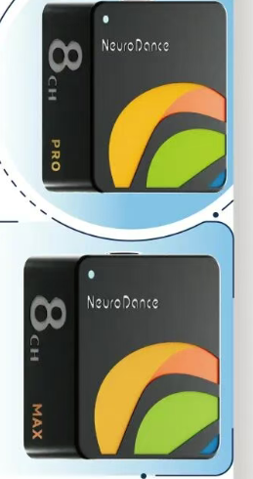
21 | 古镇镇 | DM3系列毫米波智能筒射灯 | 广东鸿雁照明科技有限公司 | 广东鸿雁照明科技有限公司成立于2017年，属于中国普天旗下杭州鸿雁电器控股子公司，将LED照明和LED景观亮化作为战略产业重点，以智能照明研究为平台，凭借高品质的LED智慧照明产品及丰富的项目实施经验，倾力打造由照明灯具和照明控制系统组成的LED智慧照明及景观亮化系统，培育并拥有高度市场竞争力的照明控制核心技术，为客户提供全方位的照明设计、施工等系统化一站式解决方案，致力于照明产业迈入智能、节能时代。 | 该产品内置24G人体存在传感器、光照传感器，可高精度和灵敏度地感知静态人体和光照明暗，实现人来灯亮，人走灯灭。可实时查看雷达能量值，可一键自动调节灵敏度，感应范围，减少误触发的情况。 作为智能家居的一员，已接入米家App。蓝牙Mesh 2.0技术，组网快、响应及时。可通过人体存在感应联动其他米家生态智能设备实现情景交互。 | 一、感知技术：精准智能，告别误触发 1、24G 人体存在传感器革新体验：突破传统红外感应局限，可精准感知静态人体（如静坐、睡眠等场景），实现 “人来灯亮、人走灯灭” 的全场景覆盖，避免传统传感器 “静止不识别” 的痛点；搭配光照传感器，能根据环境光照明暗自动调节，白天光线充足时不触发亮灯，兼顾节能与智能。​ 2、可调节参数 + 实时监测，优化感应精度：支持实时查看雷达能量值，让用户直观掌握感应状态；一键自动调节灵敏度与感应范围功能，可根据空间大小（如卧室、客厅、走廊）灵活适配，大幅减少宠物经过、窗帘晃动等误触发情况，适配多样化使用场景。 二、智能互联：生态融合，联动更高效 1、米家生态深度接入，操作便捷：作为智能家居核心成员，无缝接入米家 App，支持远程控制、定时开关、亮度调节等功能，手机端即可轻松管理，打破空间限制；搭配蓝牙 Mesh 2.0 技术，组网速度快、连接稳定，多设备联动时响应及时，无延迟卡顿。​ 2、场景化联动，拓展使用边界：通过人体存在感应可联动其他米家生态设备（如窗帘、空调、加湿器等），实现情景交互 —— 例如 “人来自动开灯 + 拉窗帘”“人走自动关灯 + 关闭空调”，构建全场景智能生活闭环，提升家居生活的便捷性与科技感。 三、光学品质：健康护眼，视觉体验升级 1、高显色 + 防眩设计，还原真实色彩：显色指数高达 Ra97，接近自然光的色彩还原能力，能精准呈现物体本真色泽，适用于化妆、阅读、展示等对色彩要求高的场景；筒灯搭载棱晶防眩发光面，有效抑制眩光，避免强光直射眼睛，提升视觉舒适度，夜间起夜或长时间使用不易疲劳。​2、健康光源配置，守护用眼安全：采用 RG0 低蓝光标准，从源头减少蓝光对眼睛的伤害，老人、儿童等敏感人群可放心使用；无可视频闪技术，避免灯光频闪引发的头晕、视觉疲劳，长时间照明更舒适，符合现代健康家居理念。 | 微动场景智能照明 | 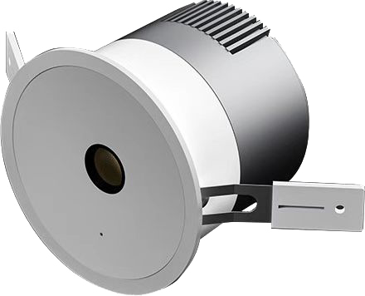
22 | 石岐街道 | 倾云AR智能眼镜 | 广东倾云科技有限公司 | 广东倾云科技有限公司是一家以“人工智能+互联网”为核心的技术研发与服务型企业，专为企业提供人工智能场景改造、软件系统建设、网络建设的互联网科技公司，聚焦智慧零售、智能办公、智慧城市、智能C端四大赛道，专注烟草行业数字化领跑者，多年在应用系统开发以及信息安全服务的积累的经验，并为多家上市企业、国家机关及其政府机构提供优质的系统服务解决方案，以专业创新驱动商业进化，作为数字中国浪潮的深度参与者，倾云科技自成立以来，始终以“用AI重塑行业温度”为使命，专注智能技术与实体产业融合。 | 该产品是企业自主研发的双目全彩AR轻量级智能眼镜，不仅是一款能够C端消费群体全天佩戴的智能穿戴设备，更是面向政企B端用户的“AI生产力工具”，具有双目全彩 、高亮无眩、影院级视界、手机级性能、支持外观和系统功能定制等特点。 | 1、本产品采用前沿“阵列光波导+全彩Micro-OLED”技术路径，双目同步高清显示，入眼亮度高达700nits，阳光下依然清晰可见。无彩虹纹、无色散，色彩还原真实自然，视觉沉浸感跃升新高度。 2、搭载索尼Micro-OLED微显屏，等效4.5米外87英寸巨幕显示。无论是会议资料、设计图纸，还是视频会议、远程协作，眼前即是私人IMAX影院，信息一目了然，效率倍增。 3、内置紫光展锐W517四核强劲SOC，原生Android系统，支持海量定制化应用拓展。600mAh智能续航，轻巧机身无负担，长时间高效陪伴。 4、独立操作系统，支持ai题词、同声翻译、ai大模型交互、拍摄、app定制与安装，全面覆盖办公提词、实时翻译、会议纪要、远程协作、工业巡检、户外导航等核心应用场景。 | 1.智能穿戴 2.企业办公 3.文旅融合 4.政企数字化 | 